애플리.. 실행inGPU
라즈베리파이에 kodi만 설치하고, HDMI 케이블만 있으면 TV에 연결해서 동영상
플레이가 가능한 초소형 HTPC가 된다.
1. 라즈베리파이에 설치
라즈베리파이에 apt install을 사용하여 kodi 패키지를 설치한다. 항상 apt install 전에는
update를 실행해줘서 최신 패키지를 설치할 수 있도록 하는 것이 좋습니다.
 | $ sudo apt update
 | $ sudo apt install kodi

2. GPU 메모리 설정
 | 메뉴->Preferences->Raspberry Pi Configuration
 | (shell에서는) $ sudo raspi-config
 | Raspberry Pi Configuration 메뉴에서 Performance 탭 선택하여 GPU Memory를
 | 256 MB로 설정.
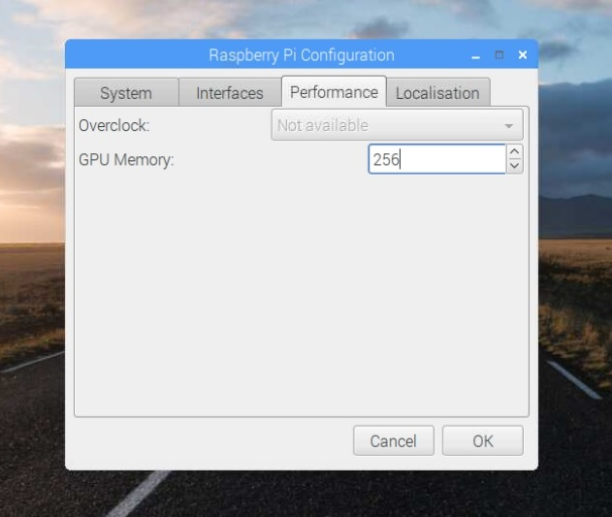

3. 부팅 시 Kodi 자동 시작
 | KODI 자동 실행을 lxsession autostart에 등록해준다.
 | autostart 파일에 kodi 실행 커맨드 라인을 추가하는 내용입니다.

 | 위의 austart파일에 아래 명령을 실행

 | 다시 autostart파일을 확인하면, kodi가 자동 실행되도록 추가되었다.
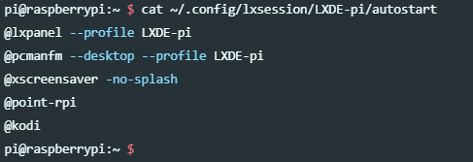

4. Kodi 수동 실행
 | 자동 실행 할 필요가 없어서 수동 실행하실 분들은 터미널에서 kodi를 입력하라.

 | Kodi 커맨드를 실행하면, 이제 아래와같은 화면을 볼 수 있다.
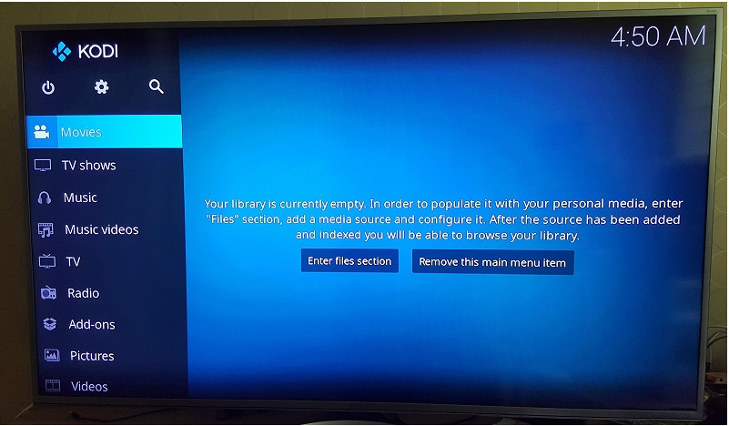

 | 라즈베리파이의 GUI 메뉴를 사용하려면,
 | 메뉴->Sound & Video->Kodi를 선택하면 된다.

1 | $ sudo raspi-config
 | 1 Expand Filesystem
 | SD 카드의 용량을 모두 활용할 수 있도록 파일시스템을 확장하는 옵션.
 | 이미지로 운영 체제를 설치했다면 이 항목을 OK로 선택한다.
 | 하지만 NOOBS 툴로 운영체제를 설치했다면 이 항목은 넘어가도록 한다.

 | 8 Advanced Options –> A3 Memory Split
 | 라즈베리 파이에 장착된 메모리 중 CPU와 GPU에 분배하는 양을 변경하는 옵션이다.
 | 그래픽 작업을 많이 하는 경우에는 GPU에 보다 많은 메모리가 할당되도록 하는 편이
 | 좋다.
 | Advanced Options –> A4 SSH
 | 보안 쉘(SSH) 서버를 활성화시켜서 사용자가 네트워크를 통해 원격으로 라즈베리
 | 파이에 로그인 할 수 있게 하는 옵션이다.
 | 매우 편리한 기능이므로 반드시 활성화하도록 한다.

 | 환경 설정 후 재부팅
 | 설정 사항이 적용되게 하려면 재부팅을 하는 편이 좋다.
 | pi@raspberrypi ~ $ sudo reboot

Q & A for RaspberryPi
 | 각 모델의 GPU에는 어떤 차이가 있나요?
 | 모든 라즈베리 파이 모델에는 같은 GPU, Videocore4가 있다.
 | GPU가 카메라와 디스플레이 인터페이스, 코덱, 2D/3D 그래픽 등을 제공하므로, 모든
 | 라즈베리 파이는 같은 능력을 갖는다.
 | 각 모델은 ARM 코어의 종류라든지 주변 장치의 연결성과 USB 포트 등에서 차이가
 | 있다.

cf) update & upgrade

그래픽 처리 장치(GPU)는 많은 딥 러닝 모델의 학습 프로세스 속도를 크게 향상시킬 수
있다. 이미지 분류, 동영상 분석, 자연어 처리와 같은 작업용 학습 모델에는 컴퓨팅 집약적인
행렬 곱셈 등 GPU의 대규모 병렬 아키텍처의 이점을 누릴 수 있는 작업이 포함되어 있다.
대규모 데이터세트의 컴퓨팅 집약적인 작업을 포함하는 딥 러닝 모델 학습을 단일 프로세서에서
실행하면 며칠이 걸릴 수 있다. 그러나 이러한 작업을 GPU 하나 이상에 오프로드하도록 프로그
램을 설계하면 학습 시간을 며칠이 아닌 몇 시간으로 줄일 수 있다.

 | https://cloud.google.com/ml-engine/docs/using-gpus?hl=ko

1 - CPU, GPU, 메모리 그리고 다중 프로세스 아키텍처
 | https://d2.naver.com/helloworld/2922312

OpenCV
 | GoCV | : Computer Vision using Go and OpenCV4

